セグメントシート
 |  |  |  |  |  |  |  |  |  |  |  |  |  |  | 事業番号 |  |  |  | 2022 |  |  |  | - | 厚労 |  |  |  | - | 21 |  |  | - | 1019 |  | - | 02
令和4年度セグメントシート |  |  |  |  |  |  |  |  |  |  |  |  |  |  |  |  |  |  |  |  |  |  | （ | 医薬基盤・健康・栄養研究所 |  |  |  |  |  |  |  |  |  |  |  |  | ）
セグメント名 |  |  |  | 生物資源に係る研究及び創薬等支援 |  |  |  |  |  |  |  |  |  |  |  | 担当部局庁 |  |  |  | 大臣官房 |  |  |  |  |  |  |  |  |  |  | 作成責任者
事業開始年度 |  |  |  | 平成17年度 |  |  |  |  | 事業終了 （予定）年度 |  |  |  | 令和3年度 |  |  | 担当課室 |  |  |  | 厚生科学課 |  |  |  |  |  |  |  |  |  |  | 伯野 春彦
会計区分 |  |  |  | 一般会計
セグメント単位の 考え方 |  |  |  | 独立行政法人評価制度におけるセグメント分けに基づき作成した。
根拠法令 （具体的な 条項も記載） |  |  |  | 独立行政法人通則法 （平成１１年法律第１０３号） 国立研究開発法人医薬基盤・健康・栄養研究所法（平成１６年法律第１３５号） |  |  |  |  |  |  |  |  |  |  |  | 関係する計画、 通知等 |  |  |  | 「日本再興戦略(平成25年6月14日閣議決定)」、「科学技術基本計画(平成28年1月22日閣議決定）」、「健康・医療戦略（平成26年7月22日閣議決定）」
主要政策・施策 |  |  |  | 科学技術・イノベーション |  |  |  |  |  |  |  |  |  |  |  | 主要経費 |  |  |  | 文教及び科学振興
事業目的 （目指す姿を簡潔に。3行程度以内） |  |  |  | ヒト組織・細胞、疾患モデル動物、薬用植物、実験用霊長類等の生物資源は、医薬品等の開発に有用なツールであることを踏まえ、これまで蓄積した専門性や経験も活かしつつ、革新的な医薬品等の開発に資するべく、これらの生物資源の研究開発、収集、維持、品質管理、提供に関し、以下の研究及び創薬等支援に取り組む。 なお、創薬支援ネットワークの一環として創薬支援を行う場合は、日本医療研究開発機構等と緊密に連携を図る。
事業概要 （5行程度以内。別添可） |  |  |  | （１）難病・疾患資源に係る研究及び創薬等支援 難病・疾患研究に重要なヒト組織・細胞等及び疾患モデル動物の開発、品質高度化、遺伝子等の情報付加並びにヒト試料等の研究利用における政策・倫理研究等の研究を行い、ヒト組織・細胞等及びモデル動物の資源・情報等の充実等を目指すこと。また、これらの生物資源の収集、維持、品質管理、提供及び政策・倫理研究の成果の普及等を通じて医薬品等の開発を支援する。 培養細胞については年間3,500 件を目標に提供を行う。なお、本研究所が実施するバンク事業について、試料は有用な研究ツールであるため、その更なる利活用を図り、品質管理を強化する観点から、バンクの利用者のニーズ等を踏まえ、試料の価値を高めるために必要な情報を付加するとともに、試料に係る各種情報について共有し、もってバンク事業を行っている他の独立行政法人との連携を強化する。また、その際にはバンクの利用者にとって分かりやすく、より一層利用しやすい環境整備を図る。 （２）薬用植物に係る研究及び創薬等支援 薬用植物及び他の有用植物（以下「薬用植物等」という。）は、医薬品及びその原料、更には健康食品等として、国民の健康に大きく貢献してきた。植物の分化全能性と多様な機能性成分を生合成する能力に鑑み、その創薬資源としての重要性は高い。また、薬用植物資源研究センターは日本で唯一の薬用植物等の総合研究センターとして、ナショナルリファレンスセンターの機能を果たす。 薬用植物等の重点的保存、資源化、戦略的確保を行うとともに、関連情報の集積・発信により薬用植物等の栽培及び創薬等を支援する。また、薬用植物資源のより高度な活用に資する応用研究を行うことにより、創薬又は機能性食品のシーズとなる品種の育成、各品種に適した植物及びその苗の生産システムの構築等を目指す。 （３）霊長類に係る研究及び創薬等支援 実験用霊長類は医薬品・医療機器の開発において利用される最も重要な実験動物であり、基盤的な開発研究、種々の橋渡し研究、医薬品候補化合物の安全性と有効性の評価、そして新興・再興感染症の制圧を目的とした診断法、治療法及びワクチンの開発に不可欠であり、世界的にも飛躍的に需要が増加しているため、高品質の医科学研究用霊長類の繁殖、育成、品質管理を行うとともに、それを供給することにより医科学研究を支援する。また、霊長類を用いた医科学研究を行うことにより、ヒト疾患モデル及び感染症モデルの開発等を目指す。
実施方法 |  |  |  | 交付
予算額・ 執行額 （単位:百万円） |  |  |  |  |  |  |  |  |  |  | 令和元年度 |  |  | 令和2年度 |  |  |  |  | 令和3年度 |  |  |  |  |  | 令和4年度 |  |  |  |  |  |  | 令和5年度要求
 |  |  |  | 経常収益 | 予算額：運営費交付金 |  |  |  |  |  | 795 |  |  | 1,319 |  |  |  |  | 1,297 |  |  |  |  |  | - |  |  |  |  |  |  | -
 |  |  |  |  | 執行額 | 運営費交付金 |  |  |  |  | 1,519 |  |  | 1,469 |  |  |  |  | 1,443
 |  |  |  |  |  | 補助金等 |  |  |  |  | 37 |  |  | 603 |  |  |  |  | 22
 |  |  |  |  |  | その他 |  |  |  |  | 1,101 |  |  | 1,138 |  |  |  |  | 1,216
 |  |  |  |  |  | 計 |  |  |  |  | 2,657 |  |  | 3,210 |  |  |  |  | 2,681
 |  |  |  |  | 運営費交付金収益の割合 |  |  |  |  |  | 57.2% |  |  | 45.8% |  |  |  |  | 53.8%
 |  |  |  |  | 運営費交付金収益化基準 |  |  |  |  |  | 業務達成基準 期間進行基準 |  |  | 業務達成基準 期間進行基準 |  |  |  |  | 業務達成基準 期間進行基準 |  |  |  |  |  | -
 |  |  |  | 経常費用 | 予算額 |  |  |  |  |  | 2,563 |  |  | 1,601 |  |  |  |  | 2,305 |  |  |  |  |  | - |  |  |  |  |  |  | -
 |  |  |  |  | 執行額 |  |  |  |  |  | 2,796 |  |  | 3,358 |  |  |  |  | 2,950
 |  |  |  |  | 執行率 |  |  |  |  |  | 109% |  |  | 210% |  |  |  |  | 128%
令和4・5年度予算内訳 （単位：百万円） |  | 歳出予算目 |  |  |  |  |  | 令和4年度当初予算 |  |  |  | 令和5年度要求 |  |  | 主な増減理由
 |  | 国立研究開発法人医薬基盤・健康・栄養研究所運営費交付金 |  |  |  |  |  | - |  |  |  | -

 |  | 計 |  |  |  |  |  | - |  |  |  | -
活動内容 （アクティビティ） |  |  |  | ヒト組織・細胞、疾患モデル動物、薬用植物、実験用霊長類等の生物資源は、医薬品等の開発に有用なツールであることを踏まえ、これまで蓄積した専門性や経験も活かしつつ、革新的な医薬品等の開発に資するべく、これらの生物資源の研究開発、収集、維持、品質管理、提供に関し、以下の研究及び創薬等支援に取り組む。 なお、創薬支援ネットワークの一環として創薬支援を行う場合は、日本医療研究開発機構等と緊密に連携を図る。
活動目標及び 活動実績 （アウトプット） |  |  |  | 活動目標 |  |  |  |  |  |  | 活動指標 |  |  |  |  |  | 単位 |  |  | 令和元年度 |  |  | 令和2年度 |  |  |  | 令和3年度 |  |  |  | 4年度 活動見込 |  |  | 5年度 活動見込
 |  |  |  | 研究発表を学会で積極的に実施。 |  |  |  |  |  |  | 学会での発表回数。 |  |  |  |  | 活動実績 | 回 |  |  | 111 |  |  | 59 |  |  |  | 59 |  |  |  | - |  |  | -
 |  |  |  |  |  |  |  |  |  |  |  |  |  |  |  | 当初見込み | 回 |  |  | 151 |  |  | 151 |  |  |  | 151 |  |  |  | - |  |  | -
単位当たり コスト |  |  |  | 算出根拠 |  |  |  |  |  |  |  |  |  |  |  |  | 単位 |  |  | 令和元年度 |  |  | 令和2年度 |  |  |  | 令和3年度 |  |  |  | 4年度活動見込
 |  |  |  | 論文投稿費用（円）／論文掲載数 |  |  |  |  |  |  |  |  |  |  |  | 単位当たり コスト | 円 |  |  | 16,402 |  |  | 5,577 |  |  |  | 5,577 |  |  |  | -
 |  |  |  |  |  |  |  |  |  |  |  |  |  |  |  | 計算式 | 論文投稿費用（円） ／論文掲載数 |  |  | 934,900/57 |  |  | 273,281/49 |  |  |  | 273,281/49 |  |  |  | -
成果目標及び 成果実績 （アウトカム） |  |  |  | 定量的な成果目標 |  |  |  |  |  |  | 成果指標 |  |  |  |  |  | 単位 |  |  | 令和元年度 |  |  | 令和2年度 |  |  |  | 令和3年度 |  |  |  | 中間目標 |  |  | 目標最終年度
 |  |  |  |  |  |  |  |  |  |  |  |  |  |  |  |  |  |  |  |  |  |  |  |  |  |  |  |  |  |  | - |  | 年度 | - |  | 年度
 |  |  |  | 生物資源研究の研究成果を積極的に発表 |  |  |  |  |  |  | 査読付き論文の科学ジャーナル等への掲載数 |  |  |  |  | 成果実績 | 報 |  |  | 57 |  |  | 49 |  |  |  | 49
 |  |  |  |  |  |  |  |  |  |  |  |  |  |  |  | 目標値 | 報 |  |  | 37 |  |  | 37 |  |  |  | 37 |  |  |  | - |  |  | -
 |  |  |  |  |  |  |  |  |  |  |  |  |  |  |  | 達成度 | ％ |  |  | 154 |  |  | 132 |  |  |  | 132
根拠として用いた 統計・データ名 （出典） |  |  |  | 国立研究開発法人医薬基盤・健康・栄養研究所令和２年度業務実績評価書

独法等所管部局による点検・改善
 |  | 項 目 |  |  |  |  |  |  |  |  |  |  |  |  |  |  |  |  | 評 価 |  | 評価に関する説明
国費投入の必要性 |  | 事業の目的は国民や社会のニーズを的確に反映しているか。 |  |  |  |  |  |  |  |  |  |  |  |  |  |  |  |  | ○ |  | より有効で安全な医薬品、医療機器の研究開発を支援するため、広く国民のニーズがある。
 |  | 地方自治体、民間等に委ねることができない事業なのか。 |  |  |  |  |  |  |  |  |  |  |  |  |  |  |  |  | ○ |  | 国の政策課題の解決に向けて実施している事業である。
 |  | 政策目的の達成手段として必要かつ適切な事業か。政策体系の中で優先度の高い事業か。 |  |  |  |  |  |  |  |  |  |  |  |  |  |  |  |  | ○ |  | より有効で安全な医薬品、医療機器の研究開発を支援するため、優先度の高い事業である。
事業の効率性 |  | 競争性が確保されているなど支出先の選定は妥当か。 |  |  |  |  |  |  |  |  |  |  |  |  |  |  |  |  | ○ |  | 一部の契約を除き一般競争入札を実施し、競争性の確保に努めている。 また、随意契約については一般競争入札への移行を図り、競争性・透明性を確保するとともに、経費の削減に努めていく。 一般競争入札としたが、一者しか応札のないものや、落札者がなく随意契約となったものについても、条件の見直し等により、応札者を増やす取組を進めていく。
 |  |  | 一般競争契約、指名競争契約又は随意契約（企画競争）による支出のうち、一者応札又は一者応募となったものはないか。 |  |  |  |  |  |  |  |  |  |  |  |  |  |  |  | 有
 |  |  | 競争性のない随意契約となったものはないか。 |  |  |  |  |  |  |  |  |  |  |  |  |  |  |  | 有
 |  | 受益者との負担関係は妥当であるか。 |  |  |  |  |  |  |  |  |  |  |  |  |  |  |  |  | ‐ |  | －
 |  | 単位当たりコスト等の水準は妥当か。 |  |  |  |  |  |  |  |  |  |  |  |  |  |  |  |  | ○ |  | 事業の遂行について、妥当なコスト水準を維持している。
 |  | 資金の流れの中間段階での支出は合理的なものとなっているか。 |  |  |  |  |  |  |  |  |  |  |  |  |  |  |  |  | ○ |  | 監査法人の監査を受けており、合理的な支出となっている。
 |  | 費目・使途が事業目的に即し真に必要なものに限定されているか。 |  |  |  |  |  |  |  |  |  |  |  |  |  |  |  |  | ○ |  | 事業の適切な遂行について、必要な経費に限定されている。
 |  | その他コスト削減や効率化に向けた工夫は行われているか。 |  |  |  |  |  |  |  |  |  |  |  |  |  |  |  |  | ○ |  | 事務用品の一括調達、コピー機等の複数年リース契約等に加え、高額研究機器のリース契約を行い、効率化に資する取組を推進した。
事業の有効性 |  | 成果実績は成果目標に見合ったものとなっているか。 |  |  |  |  |  |  |  |  |  |  |  |  |  |  |  |  | ○ |  | 成果実績は成果目標を上回っており、見合ったものとなっている。
 |  | 事業実施に当たって他の手段・方法等が考えられる場合、それと比較してより効果的あるいは低コストで実施できているか。 |  |  |  |  |  |  |  |  |  |  |  |  |  |  |  |  | ○ |  | 研究所の会計規程等に則り契約を行っており、他の方法等より低コストで実施することが出来る。
 |  | 活動実績は見込みに見合ったものであるか。 |  |  |  |  |  |  |  |  |  |  |  |  |  |  |  |  | ○ |  | 活動実績はコロナの影響により下回っているが、見合ったものと考えている。
 |  | 整備された施設や成果物は十分に活用されているか。 |  |  |  |  |  |  |  |  |  |  |  |  |  |  |  |  | ○ |  | 研究成果を通じて医薬品等の開発を支援している。
関連事業 |  | 関連する事業がある場合、他部局・他府省等と適切な役割分担を行っているか。（役割分担の具体的な内容を各事業の右に記載） |  |  |  |  |  |  |  |  |  |  |  |  |  |  |  |  | ○ |  | 国立研究開発法人医薬基盤･健康･栄養研究所施設整備費補助金は施設整備のための経費であり、本事業とは事業目的が異なるため、適切な役割分担が行えている。
 |  | 事業番号 |  |  |  |  |  |  |  | 事業名
 |  | 2022 | 厚生労働省 |  | 21 |  | 1020 |  |  | 国立研究開発法人医薬基盤･健康･栄養研究所施設整備費補助金
点検・改善結果 |  | 点検結果 |  | ・原則一般競争入札が行われ、競争性が確保されている。
 |  | 改善の 方向性 |  | 予算をほぼ執行できる見込みであり、事業の目標も達成できており、このまま継続して事業を実施する。
備考
資金の流れ （資金の受け取り先が何を行っているかについて補足する） （単位：百万円） |  |  |  | ※令和3年度実績を記入。執行実績がない新規事業、新規要求事業については現時点で予定やイメージを記入。
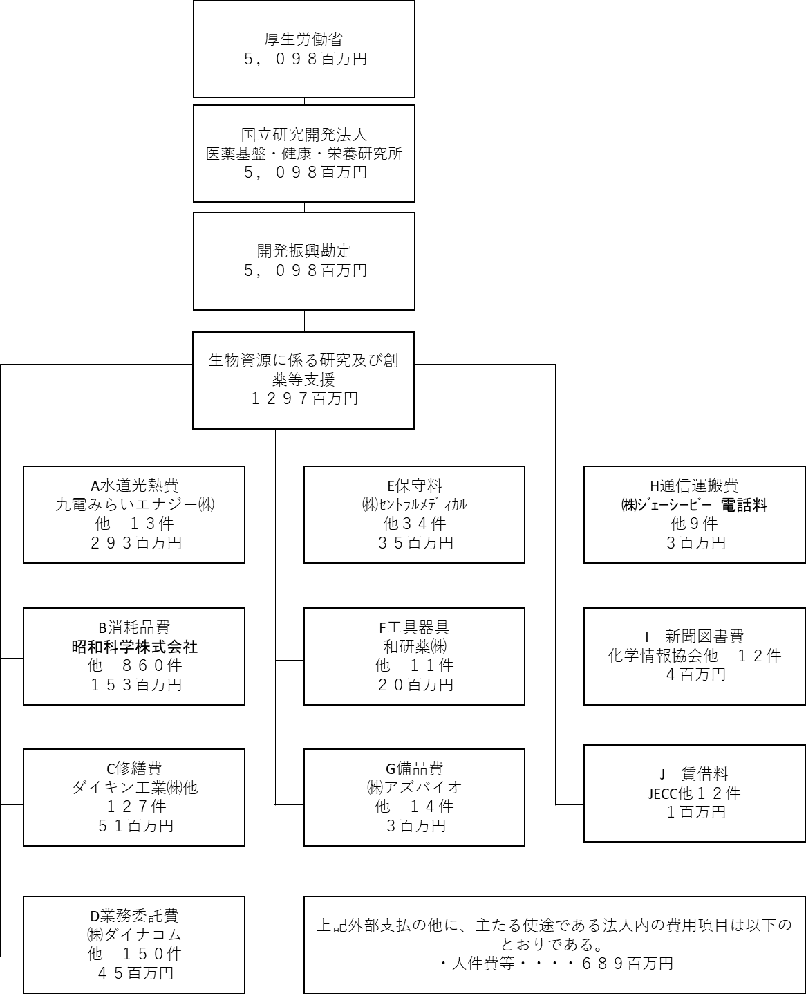

費目・使途 （「資金の流れ」においてブロックごとに最大の金額が支出されている者について記載する。費目と使途の双方で実情が分かるように記載） |  |  |  | A. 九電みらいエナジー㈱ |  |  |  |  |  |  |  |  |  |  |  |  |  | B. 昭和科学株式会社
 |  |  |  | 費 目 |  |  |  | 使 途 |  |  |  |  |  |  |  | 金 額 (百万円） |  | 費 目 |  |  |  | 使 途 |  |  |  |  |  |  |  |  |  |  |  | 金 額 (百万円）
 |  |  |  | 水道光熱費 |  |  |  | 令和３年度電力調達（国立研究開発法人医薬基盤・健康・栄養研究所 霊長類医科学研究センター） |  |  |  |  |  |  |  | 187 |  | 消耗品費 |  |  |  | 旧世界ザル飼育果実（リンゴ）供給契約（単価契約） |  |  |  |  |  |  |  |  |  |  |  | 27
 |  |  |  | 計 |  |  |  |  |  |  |  |  |  |  |  | 187 |  | 計 |  |  |  |  |  |  |  |  |  |  |  |  |  |  |  | 27
 |  |  |  | C. ダイキン工業㈱ |  |  |  |  |  |  |  |  |  |  |  |  |  | D. ㈱ダイナコム
 |  |  |  | 費 目 |  |  |  | 使 途 |  |  |  |  |  |  |  | 金 額 (百万円） |  | 費 目 |  |  |  | 使 途 |  |  |  |  |  |  |  |  |  |  |  | 金 額 (百万円）
 |  |  |  | 修繕費 |  |  |  | ７棟熱回収型空冷チラー冷凍機保全整備一式 |  |  |  |  |  |  |  | 12 |  | 業務委託費 |  |  |  | 難病・希少疾患創薬データベースDDrareの開発及びシステム保守 |  |  |  |  |  |  |  |  |  |  |  | 4
 |  |  |  | 計 |  |  |  |  |  |  |  |  |  |  |  | 12 |  | 計 |  |  |  |  |  |  |  |  |  |  |  |  |  |  |  | 4
 |  |  |  | E. ㈱ｾﾝﾄﾗﾙﾒﾃﾞｨｶﾙ |  |  |  |  |  |  |  |  |  |  |  |  |  | F. 和研薬㈱
 |  |  |  | 費 目 |  |  |  | 使 途 |  |  |  |  |  |  |  | 金 額 (百万円） |  | 費 目 |  |  |  | 使 途 |  |  |  |  |  |  |  |  |  |  |  | 金 額 (百万円）
 |  |  |  | 保守料 |  |  |  | 小型・中型動物実験用３DマイクロX線CT装置2台 保守 |  |  |  |  |  |  |  | 8 |  | 工具器具 |  |  |  | リアルタイムPCRシステム 一式 |  |  |  |  |  |  |  |  |  |  |  | 5
 |  |  |  | 計 |  |  |  |  |  |  |  |  |  |  |  | 8 |  | 計 |  |  |  |  |  |  |  |  |  |  |  |  |  |  |  | 5
 |  |  |  | G. ㈱アズバイオ |  |  |  |  |  |  |  |  |  |  |  |  |  | H. ㈱ｼﾞｪｰｼｰﾋﾞｰ 電話料
 |  |  |  | 費 目 |  |  |  | 使 途 |  |  |  |  |  |  |  | 金 額 (百万円） |  | 費 目 |  |  |  | 使 途 |  |  |  |  |  |  |  |  |  |  |  | 金 額 (百万円）
 |  |  |  | 備品費 |  |  |  | ボルテックスミキサー 1台 |  |  |  |  |  |  |  | 1 |  | 通信運搬費 |  |  |  | JCB 通信費 一式 令和3年度 霊長類 |  |  |  |  |  |  |  |  |  |  |  | 1
 |  |  |  | 計 |  |  |  |  |  |  |  |  |  |  |  | 1 |  | 計 |  |  |  |  |  |  |  |  |  |  |  |  |  |  |  | 1
費目・使途欄についてさらに記載が必要な場合はチェックの上【別紙２】に記載 |  |  |  |  |  |  |  |  |  |  |  |  |  |  |  |  |  |  |  |  |  |  |  |  |  | チェック |  |  | ☑

 | 支出先上位１０者リスト
 | A.
 |  | 支 出 先 |  |  |  |  | 法 人 番 号 |  |  |  | 業 務 概 要 |  |  |  |  | 支 出 額 （百万円） |  | 契約方式等 |  |  |  | 入札者数 （応募者数） |  |  |  | 落札率 |  |  |  | 一者応札・一者応募又は 競争性のない随意契約となっ た理由及び改善策 （支出額10億円以上）
1 |  | 九電みらいエナジー株式会社 |  |  |  |  | 7290001036116 |  |  |  | 令和３年度電力調達（国立研究開発法人医薬基盤・健康・栄養研究所 霊長類医科学研究センター） |  |  |  |  | 187 |  | 一般競争契約 （最低価格） |  |  |  | 5 |  |  |  | 80
2 |  | 株式会社ホープ |  |  |  |  | 3290001029577 |  |  |  | 令和3年度電力調達（国立研究開発法人医薬基盤・健康・栄養研究所 薬用植物資源研究センター筑波研究部） |  |  |  |  | 39 |  | 一般競争契約 （最低価格） |  |  |  | 3 |  |  |  | 84
3 |  | 東京電力エナジーパートナー株式会社 |  |  |  |  | 8010001166930 |  |  |  | 令和３年度ガス調達（国立研究開発法人医薬基盤・健康・栄養研究所 霊長類医科学研究センター） |  |  |  |  | 30 |  | 一般競争契約 （最低価格） |  |  |  | 2 |  |  |  | 58
4 |  | つくば市 |  |  |  |  | 8000020082201 |  |  |  | 水道料 一式 令和3年度 霊長類 |  |  |  |  | 26 |  | 随意契約 （その他） |  |  |  | - |  |  |  | 100 |  |  |  | １者に限定されるため
5 |  | 東京瓦斯株式会社 |  |  |  |  | 6010401020516 |  |  |  | ガス料 令和3年度 筑波 |  |  |  |  | 2 |  | 随意契約 （その他） |  |  |  | - |  |  |  | 100 |  |  |  | 不落随契
...

